상품제안서
CG166 더바디 프렌들리 린넨 매트커버 요가 매트 가방(75cm) | 상품코드: F24379

 |  |  |  |  |  |  | 02-412-0044 | www.easy1.co.kr
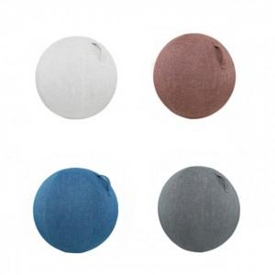

【상세/제작정보】

【인쇄/포장옵션】 | / 포장불가능

【공급단가】 | 수량 | 20~ | 50~ | 100~ | 300~ | 500~
*VAT별도 | 단가 | 29,640원 | 29,180원 | 28,500원 | 27,360원 | 26,220원

【상품 URL】 | http://www.easy1.co.kr/src/goods_detail.php?gdno=24379

